Sheet1
报价清单表
序号 | 产品名称 | 产品尺寸 | 功率 | 材质 | 净重 | 单价限价 （人民币：元） | 技术参数 | 数量 | 示例图片 | 拟供产品的实际尺寸（长宽高直径，单位厘米） | 单价报价
1 | 方形可视液压餐炉 | 长400mm*宽440mm*高170mm 拟供产品尺寸误差在2cm以内。 | 无 | 主体+内胆：食品级304不锈钢； 盖：钢化玻璃 | 不低于4kg | 1280 | 整体一体拉伸成型，食品级304不锈钢材质，耐腐蚀易清洗。内置静音液压缓降转轴，开盖可视菜品，低于90°自动缓慢闭合。主体底部厚度适中。 质保期3年。 | 14 | 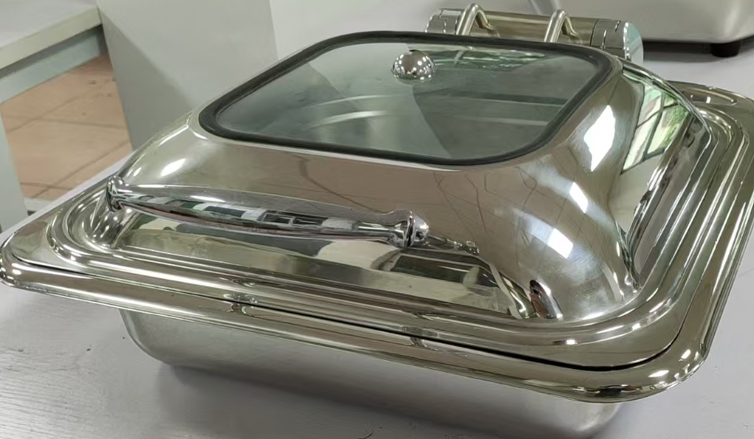
2 | 嵌入式专用保温面板（方形） | 长340mm*宽340mm*高75mm 拟供产品尺寸误差在2cm以内。 | 2600W | 面板：黑晶微晶玻璃； 外壳：阻燃ABS工程塑料 | 约3kg | 500 | 发热层为远红外微晶发热膜，面板黑晶微晶玻璃耐高温、防刮耐油污。适配方形餐炉、汤桶底部保温，升温均匀无局部高温。整体黑色。 质保期3年。 | 14 | 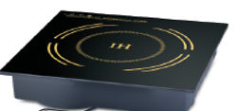
3 | 嵌入式专用保温面板（圆形） | 高288mm*直径70mm 拟供产品尺寸误差在2cm以内。 | 2200W | 面板：黑晶微晶玻璃；外壳：阻燃ABS工程塑料 | 约3kg | 400 | 发热层远红外微晶发热膜，黑晶微晶玻璃面板易擦拭。防漏电，内置过热保护装置，防水防潮防溢，升温稳定。 整体黑色。 质保期3年。 | 3 | 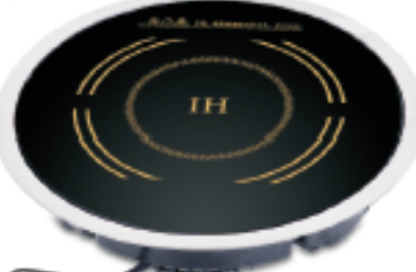
4 | 三料热饮现调机 | 长300cm*宽450cm*高680cm 拟供产品尺寸误差在2cm以内。 | 1600W | 机身主体为食品级不锈钢+ABS工程塑料，接触原料的管路/料盒均为食品级材质。 |  | 2000 | 原料配置：3个粉盒，单盒容量约1500g。 设置方式：数码设置调节，3个物理按键。 进水方式：上置桶装纯净水，下分水，2分外接水。 质保期3年。 | 1
5 | 不锈钢碗 | 碗口直径13cm*高8cm 碗底直径6cm |  | 不锈钢 |  | 8 | 采用食品级优质304不锈钢、双层制作，样式需与示例图片一致。 | 100
6 | 不锈钢餐盘 | 长36.5cm*宽27cm |  | 不锈钢 | 不低于530g | 25 | 采用食品级优质304不锈钢制作，内部分格位置及大小需与示例图片一致。 | 50
备注：报价包含但不限于设备、辅材、运输、安装、调试、人工、税等。
总价 （大小写要一致，不一致时以大写为最终报价。小数点后保留2位） |  |  |  |  | 大写 |  |  |  | 小写 | ¥

